Estadísticas
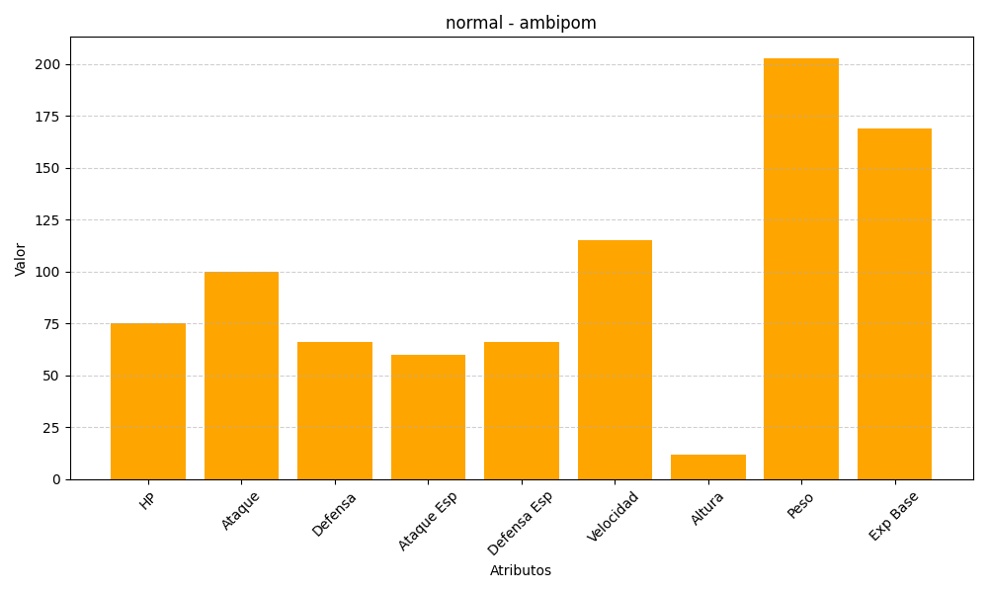
ID | Nombre | Tipo | HP | Ataque | Defensa | Ataque Especial | Defensa Especial | Velocidad | Altura | Peso | Experiencia Base
424 | ambipom | normal | 75 | 100 | 66 | 60 | 66 | 115 | 12 | 203 | 169

